HuongDan
Bảng tính tự động lập bộ báo cáo tài chính theo thông tư 133 định dạng XML tương thích với phần mềm HTKK của Cơ quan thuế
I. Chức năng chính:
1. Lập bộ báo cáo tài chính theo mẫu số B01a-DNN ban hành theo thông tư 133/2016/TT-BCT bao gồm:
 | Tờ khai chính (Báo cáo tình hình tài chính)
 | Phụ lục Kết quả hoạt động sản xuất kinh doanh
 | Phụ lục Bảng cân đối tài khoản
2. Hỗ trợ nhập dữ liệu từ báo cáo năm liền trước lên phụ lục Kết quả hoạt động sản xuất kinh doanh
3. Hỗ trợ kết xuất ra file Excel và PDF để lưu trữ hoặc gửi khách hàng
4. Lưu trữ dữ liệu nhiều doanh nghiệp, có thể dùng cho nhiều công ty, phù hợp với cá nhân, tổ chức khai thuế và làm kế toán dịch vụ

II. Hướng dẫn sử dụng
Giao diện chính của chương trình:
Để sử dụng các tính năng, cần kích hoạt macro khi được hỏi bằng cách bấm vào nút "Enable Content"
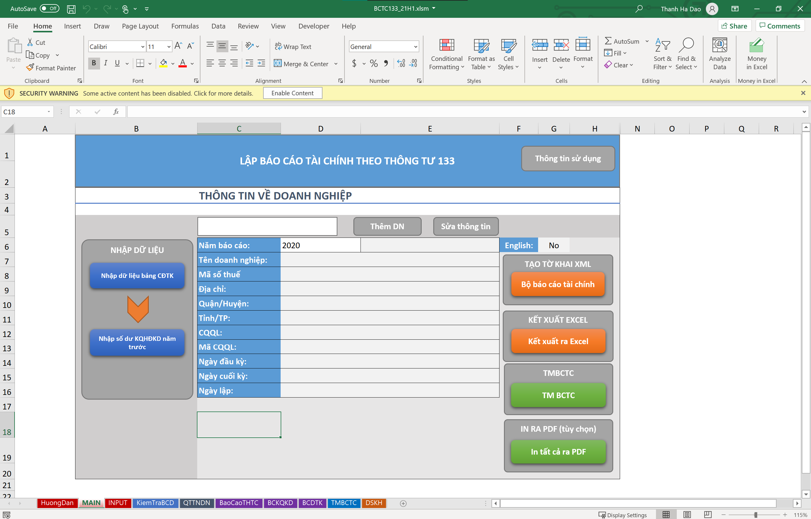

Các sheet bảng tính quan trọng:
sheet MAIN: chứa giao diện chính, đây là nơi thực hiện các chức năng của chương trình
sheet INPUT: là nơi nạp dữ liệu từ bảng cân đối tài khoản bên ngoài (định dạng file excel) vào
sheet KiemTraBCD: là sheet tổng hợp số liệu từ bảng cân đối tài khoản nhập vào từ sheet INPUT và trình bày theo mẫu của tờ khai B01a-DNN

MAIN
LẬP BÁO CÁO TÀI CHÍNH THEO THÔNG TƯ 133
(Mẫu số B01a-DNN)
Thông tin bản quyền

THÔNG TIN VỀ DOANH NGHIỆP

Thêm DN
Sửa thông tin
NHẬP DỮ LIỆU
Nhập dữ liệu bảng CĐTK
TẠO TỜ KHAI XML
68 | YABEI
Năm báo cáo: | 2024 | 01/01 | English: | No
Tên doanh nghiệp: | Công ty TNHH phát triển công nghệ thực phẩm YABEI
Bộ báo cáo tài chính
Mã số thuế | 0110350102
Địa chỉ: | Biệt thự J03.L14, Khu An Phú Shop Villa - KĐT Dương Nội
Quận/Huyện: | Hà Đông
KẾT XUẤT EXCEL
Tỉnh/TP: | Hà Nội
Nhập số dư KQHĐKD năm trước
Kết xuất ra Excel
CQQL: | Chi cục thuế Quận Hà Đông
Mã CQQL: | 10127
Exit
TMBCTC
Ngày đầu kỳ: | 2024-01-01
Ngày cuối kỳ: | 2024-12-31
TM BCTC
Ngày lập: | 2025-10-12

INPUT
Kiểm tra
 |  |  |  |  | 3844488516 |  | 521763790
 |  | BẢNG CÂN ĐỐI TÀI KHOẢN (DỮ LIỆU NHẬP)
 |  |  |  | 0 | 0 |  | 0 |  | 0
Cấp TK | Số hiệu TK | Tên tài khoản | Đầu kỳ |  | Phát sinh |  | Cuối kỳ |  | Dư cuối kỳ tính theo công thức |  |  | Sai số
 |  |  | N | C | N | C | N | C | N | C
A | B | C | 0 | 0 | 0 | 0 | 0 | 0
 |  |  |  |  |  |  |  |  | 0 | 0 | 0 | 0 | 0 | 0 | 0 | 0 | 0 | 0 | 0 | 0 | 0 | 0 | 0 | 0
 |  |  |  |  |  |  |  |  | 0 | 0 | 0 | 0 | 0 | 0 | 0 | 0 | 0 | 0 | 0 | 0 | 0 | 0 | 0 | 0
 |  |  |  |  |  |  |  |  | 0 | 0 | 0 | 0 | 0 | 0 | 0 | 0 | 0 | 0 | 0 | 0 | 0 | 0 | 0 | 0
 |  |  |  |  |  |  |  |  | 0 | 0 | 0 | 0 | 0 | 0 | 0 | 0 | 0 | 0 | 0 | 0 | 0 | 0 | 0 | 0
 |  |  |  |  |  |  |  |  | 0 | 0 | 0 | 0 | 0 | 0 | 0 | 0 | 0 | 0 | 0 | 0 | 0 | 0 | 0 | 0
 |  |  |  |  |  |  |  |  | 0 | 0 | 0 | 0 | 0 | 0 | 0 | 0 | 0 | 0 | 0 | 0 | 0 | 0 | 0 | 0
 |  |  |  |  |  |  |  |  | 0 | 0 | 0 | 0 | 0 | 0 | 0 | 0 | 0 | 0 | 0 | 0 | 0 | 0 | 0 | 0
 |  |  |  |  |  |  |  |  | 0 | 0 | 0 | 0 | 0 | 0 | 0 | 0 | 0 | 0 | 0 | 0 | 0 | 0 | 0 | 0
 |  |  |  |  |  |  |  |  | 0 | 0 | 0 | 0 | 0 | 0 | 0 | 0 | 0 | 0 | 0 | 0 | 0 | 0 | 0 | 0
 |  |  |  |  |  |  |  |  | 0 | 0 | 0 | 0 | 0 | 0 | 0 | 0 | 0 | 0 | 0 | 0 | 0 | 0 | 0 | 0
 |  |  |  |  |  |  |  |  | 0 | 0 | 0 | 0 | 0 | 0 | 0 | 0 | 0 | 0 | 0 | 0 | 0 | 0 | 0 | 0
 |  |  |  |  |  |  |  |  | 0 | 0 | 0 | 0 | 0 | 0 | 0 | 0 | 0 | 0 | 0 | 0 | 0 | 0 | 0 | 0
 |  |  |  |  |  |  |  |  | 0 | 0 | 0 | 0 | 0 | 0 | 0 | 0 | 0 | 0 | 0 | 0 | 0 | 0 | 0 | 0 | 0 | 0
 |  |  |  |  |  |  |  |  | 0 | 0 | 0 | 0 | 0 | 0 | 0 | 0 | 0 | 0 | 0 | 0 | 0 | 0 | 0 | 0 | 0 | 0
 |  |  |  |  |  |  |  |  | 0 | 0 | 0 | 0 | 0 | 0 | 0 | 0 | 0 | 0 | 0 | 0 | 0 | 0 | 0 | 0
 |  |  |  |  |  |  |  |  | 0 | 0 | 0 | 0 | 0 | 0 | 0 | 0 | 0 | 0 | 0 | 0 | 0 | 0 | 0 | 0
 |  |  |  |  |  |  |  |  | 0 | 0 | 0 | 0 |  |  |  |  |  |  | 0 | 0 | 0 | 0 | 0 | 0
 |  |  |  |  |  |  |  |  | 0 | 0 | 0 | 0 | 0 | 0 | 0 | 0 | 0 | 0 | 0 | 0 | 0 | 0 | 0 | 0
 |  |  |  |  |  |  |  |  | 0 | 0 | 0 | 0 | 0 | 0 | 0 | 0 | 0 | 0 | 0 | 0 | 0 | 0 | 0 | 0
 |  |  |  |  |  |  |  |  | 0 | 0 | 0 | 0 | 0 | 0 | 0 | 0 | 0 | 0 | 0 | 0 | 0 | 0 | 0 | 0
 |  |  |  |  |  |  |  |  | 0 | 0 | 0 | 0 | 0 | 0 | 0 | 0 | 0 | 0 | 0 | 0 | 0 | 0 | 0 | 0
 |  |  |  |  |  |  |  |  | 0 | 0 | 0 | 0 | 0 | 0 | 0 | 0 | 0 | 0 | 0 | 0 | 0 | 0 | 0 | 0
 |  |  |  |  |  |  |  |  | 0 | 0 | 0 | 0 | 0 | 0 | 0 | 0 | 0 | 0 | 0 | 0 | 0 | 0 | 0 | 0
 |  |  |  |  |  |  |  |  | 0 | 0 | 0 | 0 | 0 | 0 | 0 | 0 | 0 | 0 | 0 | 0 | 0 | 0 | 0 | 0
 |  |  |  |  |  |  |  |  | 0 | 0 | 0 | 0 | 0 | 0 | 0 | 0 | 0 | 0 | 0 | 0 | 0 | 0 | 0 | 0
 |  |  |  |  |  |  |  |  | 0 | 0 | 0 | 0 | 0 | 0 | 0 | 0 | 0 | 0 | 0 | 0 | 0 | 0 | 0 | 0
 |  |  |  |  |  |  |  |  | 0 | 0 | 0 | 0 | 0 | 0 | 0 | 0 | 0 | 0 | 0 | 0 | 0 | 0 | 0 | 0
 |  |  |  |  |  |  |  |  | 0 | 0 | 0 | 0 | 0 | 0 | 0 | 0 | 0 | 0 | 0 | 0 | 0 | 0 | 0 | 0
 |  |  |  |  |  |  |  |  | 0 | 0 | 0 | 0 | 0 | 0 | 0 | 0 | 0 | 0 | 0 | 0 | 0 | 0 | 0 | 0
 |  |  |  |  |  |  |  |  | 0 | 0 | 0 | 0 | 0 | 0 | 0 | 0 | 0 | 0 | 0 | 0 | 0 | 0 | 0 | 0
 |  |  |  |  |  |  |  |  | 0 | 0 | 0 | 0 | 0 | 0 | 0 | 0 | 0 | 0 | 0 | 0 | 0 | 0 | 0 | 0
 |  |  |  |  |  |  |  |  | 0 | 0 | 0 | 0 | 0 | 0 | 0 | 0 | 0 | 0 | 0 | 0 | 0 | 0 | 0 | 0
 |  |  |  |  |  |  |  |  | 0 | 0 | 0 | 0 | 0 | 0 | 0 | 0 | 0 | 0 | 0 | 0 | 0 | 0 | 0 | 0
 |  |  |  |  |  |  |  |  | 0 | 0 | 0 | 0 | 0 | 0 | 0 | 0 | 0 | 0 | 0 | 0 | 0 | 0 | 0 | 0
 |  |  |  |  |  |  |  |  | 0 | 0 | 0 | 0 | 0 | 0 | 0 | 0 | 0 | 0 | 0 | 0 | 0 | 0 | 0 | 0
 |  |  |  |  |  |  |  |  | 0 | 0 | 0 | 0 | 0 | 0 | 0 | 0 | 0 | 0 | 0 | 0 | 0 | 0 | 0 | 0
 |  |  |  |  |  |  |  |  | 0 | 0 | 0 | 0 | 0 | 0 | 0 | 0 | 0 | 0 | 0 | 0 | 0 | 0 | 0 | 0
 |  |  |  |  |  |  |  |  | 0 | 0 | 0 | 0 | 0 | 0 | 0 | 0 | 0 | 0 | 0 | 0 | 0 | 0 | 0 | 0
 |  |  |  |  |  |  |  |  | 0 | 0 | 0 | 0 | 0 | 0 | 0 | 0 | 0 | 0 | 0 | 0 | 0 | 0 | 0 | 0
 |  |  |  |  |  |  |  |  | 0 | 0 | 0 | 0 | 0 | 0 | 0 | 0 | 0 | 0 | 0 | 0 | 0 | 0 | 0 | 0
 |  |  |  |  |  |  |  |  | 0 | 0 | 0 | 0 | 0 | 0 | 0 | 0 | 0 | 0 | 0 | 0 | 0 | 0 | 0 | 0
 |  |  |  |  |  |  |  |  | 0 | 0 | 0 | 0 | 0 | 0 | 0 | 0 | 0 | 0 | 0 | 0 | 0 | 0 | 0 | 0
 |  |  |  |  |  |  |  |  | 0 | 0 | 0 | 0 | 0 | 0 | 0 | 0 | 0 | 0 | 0 | 0 | 0 | 0 | 0 | 0
 |  |  |  |  |  |  |  |  | 0 | 0 | 0 | 0 | 0 | 0 | 0 | 0 | 0 | 0 | 0 | 0 | 0 | 0 | 0 | 0
 |  |  |  |  |  |  |  |  | 0 | 0 | 0 | 0 | 0 | 0 | 0 | 0 | 0 | 0 | 0 | 0 | 0 | 0 | 0 | 0
 |  |  |  |  |  |  |  |  | 0 | 0 | 0 | 0 | 0 | 0 | 0 | 0 | 0 | 0 | 0 | 0 | 0 | 0 | 0 | 0
 |  |  |  |  |  |  |  |  | 0 | 0 | 0 | 0 | 0 | 0 | 0 | 0 | 0 | 0 | 0 | 0 | 0 | 0 | 0 | 0
 |  |  |  |  |  |  |  |  | 0 | 0 | 0 | 0 | 0 | 0 | 0 | 0 | 0 | 0 | 0 | 0 | 0 | 0 | 0 | 0
 |  |  |  |  |  |  |  |  | 0 | 0 | 0 | 0 | 0 | 0 | 0 | 0 | 0 | 0 | 0 | 0 | 0 | 0 | 0 | 0
 |  |  |  |  |  |  |  |  | 0 | 0 | 0 | 0 | 0 | 0 | 0 | 0 | 0 | 0 | 0 | 0 | 0 | 0 | 0 | 0
...

KiemTraBCD
Xác nhận số liệu
 |  | BẢNG KIỂM TRA SỐ LIỆU
 |  |  |  | -
...
 |  |  | - |  | - | - | -
Bậc TK | Số hiệu tài khoản | Tên tài khoản | Số dư đầu kỳ |  | Số phát sinh trong kỳ |  | Số dư cuối kỳ
 |  |  | N | C | N | C | N
 |  | Tổng trên bảng cân đối gốc | - | - | - | - | -
 |  | Tổng trên bản cân đối chuyển đổi | - | - | - | - | -
1 | 111 | Tiền mặt | - | - | - | - | -
2 | 1111 | Tiền Việt Nam | - | - | - | - | -
2 | 1112 | Ngoại tệ | - | - | - | - | -
1 | 112 | Tiền gửi Ngân hàng | - | - | - | - | -
...

TMBCTC
SAVE
 |  |  |  | Open after: | no
Exit
Năm: | 2024 | Ngày lập: | 12/10/2025
...

